Sheet1
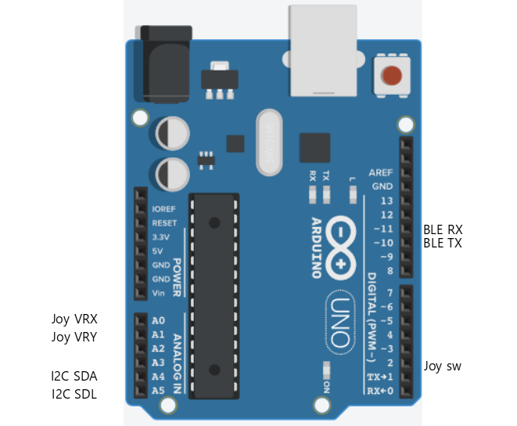
ARD
인터페이스 | 핀번호/포트명 | 방향 | 기능
I2C SDA | A4 | Input | LCD 데이터
I2C SDL | A5 | Input | LCD 클럭
BLE RX | 10 | Input | 블루투스 수신
BLE TX | 11 | Output | 블루투스 송신
JOY VRX | A0 | Output | 조이스틱 X축
JOY VRY | A1 | Output | 조이스틱 Y축
JOY SW | 2 | Output | 조이스틱 스위치

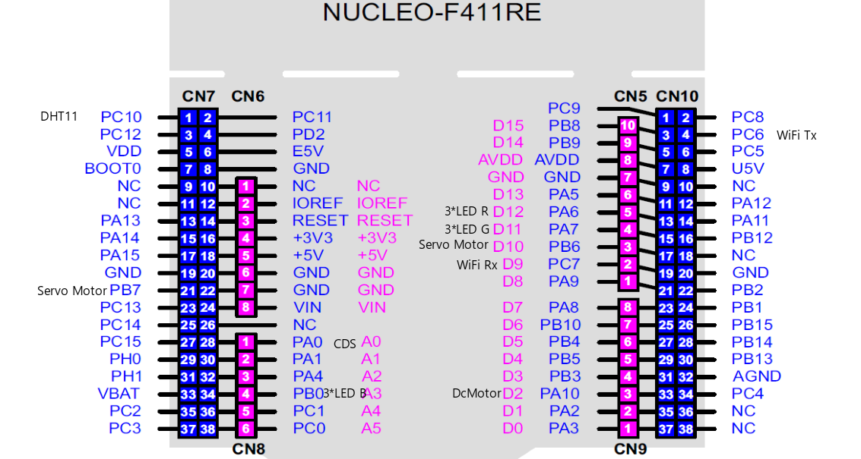
STM32
인터페이스 | 핀번호/포트명 | 방향 | 기능
DHT11 | PC10 | Output | 온도, 습도 측정
Servo motor1 | PB7 | Output | 케이지문 작동
Servo motor2 | PB6 | Output | 케이지 창문 작동
ESP RX | PC7 | Input | WiFi 수신
ESP TX | PC6 | Output | WiFi 송신
3*LED Red | PA6 | Output | 3색LED점등
3*LED Green | PA7 | Output | 3색LED점등
3*LED Blue | PB0 | Output | 3색LED점등
Dc motor | PA10 | Output | 선풍기 작동
CDS | PA0 | Output | 조도 측정

